Worksheet
 |  |  |  |  | 8 (812) 565 05 34 |  |  | sales@miniworks.ru
 |  |  |  |  | Екатеринбург |  |  | отдел продаж
 |  |  | Адрес |  |  |  |  | Режим работы
 |  |  | Екатеринбург |  |  |  |  | Пн – Пт: с 8:00 до 18:00
ПД18-33ЧМ
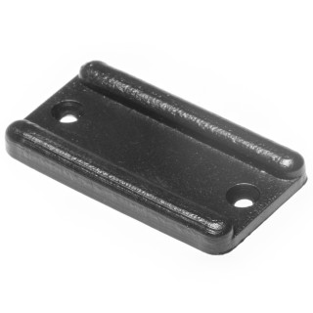 |  | 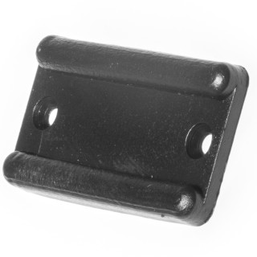 |  | 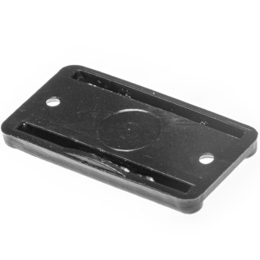 |  | 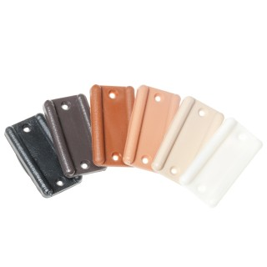
Артикул |  | Цвет |  | от 10000 | от 5000 | от 1000 | от 500 | от 100 | розница | Наличие на 06.08.2026
ПД18-33ЧМ |  | черный |  | 0.80р. | 0.90р. | 1.00р. | 1.20р. | 1.60р. | 2.00р. | 60459
ПД18-33БМ |  | белый |  | 0.96р. | 1.08р. | 1.20р. | 1.44р. | 1.92р. | 2.40р. | 40769
ПД18-33СМ |  | серый |  | 0.96р. | 1.08р. | 1.20р. | 1.44р. | 1.92р. | 2.40р. | 14910
ПД18-33КЧМ |  | коричневый |  | 0.96р. | 1.08р. | 1.20р. | 1.44р. | 1.92р. | 2.40р. | 14560
ПД18-33БЖМ |  | бежевый |  | 0.96р. | 1.08р. | 1.20р. | 1.44р. | 1.92р. | 2.40р. | 53023
ПД18-33СКЧМ |  | св.коричневый |  | 0.96р. | 1.08р. | 1.20р. | 1.44р. | 1.92р. | 2.40р. | 45053
ПД18-33ВГМ |  | венге |  | 0.96р. | 1.08р. | 1.20р. | 1.44р. | 1.92р. | 2.40р. | 17461
 | Все цены указаны в рублях и включают в себя НДС. Все цены указаны при условии 100% предоплаты и действительны в течение 5 дней. Все цены указаны при условии самовывоза продукции со склада в г. Екатеринбург (для иногородних клиентов доставка до склада ТК в г. Екатеринбург бесплатна). Все цены указаны за стандартный цвет для каждого вида изделия (изменение цвета на любой из предлагаемой палитры +20% к стоимости, изменение цвета на любой по системе RAL +50% к стоимости). О возможных сроках поставки заказного товара, необходимо уточнять заранее

